Consulta de requisitos
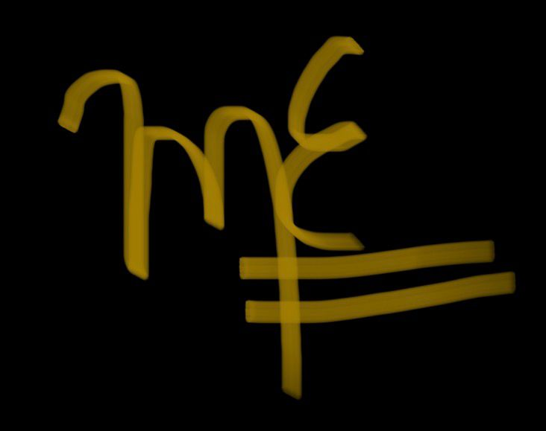
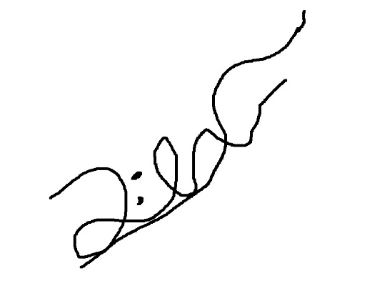
ID | Nombre de Entregable | Nombre de Actividad | Fecha de actualización | Responsable | Fecha inicio | Fecha de entrega | Estatus
ConsReq | Requisitos | Consulta de Requisitos | 2026-03-05 | Analista | 2026-02-19 | 2026-03-05 | Finalizado

Descripción | Hablar con el cliente y consultar que se necesesita en el programa
Criterio de aceptación | Que contenga todo lo necesitado por el cliente
Entregable | Archivo que contenga los requisitos totales
Supuestos | El cliente acepta la lista de requerimientos finales del proyecto.
Recursos asignados | 1 analista de requisitos, 1 computadora
Duración | 2 horas
Hitos | Se obtuvo información general del sistema y necesidades principales.
 | Organizar requisitos funcionales/no funcionales
 | El cliente revisó y aprobó la lista final de requerimientos.
Costo | 2 horas

Firma del responsable |  |  |  |  | Firma del líder de proyecto

Informar al equipo

ID | Nombre de Entregable | Nombre de Actividad | Fecha de actualización | Responsable | Fecha inicio | Fecha de entrega | Estatus
Informar al equipo | Acuerdos | Acuerdos | 2026-03-05 | Líder de proyecto | 2026-02-19 | 2026-03-05 | Finalizado

Descripción | Comunicar al equipo de trabajo los acuerdos establecidos con el cliente, responsabilidades y lineamientos generales para el desarrollo del sistema.
Criterio de aceptación | Que todos los integrantes del equipo conozcan, comprendan y acepten los acuerdos definidos.
Entregable | Documento o acta de acuerdos compartida con el equipo, donde se detallen los puntos acordados con el cliente y las responsabilidades asignadas.
Supuestos | Los requisitos ya fueron previamente aceptados por el cliente.
Recursos asignados | 1 lider de equipo , equipo de desarrollo , una computadora
Duración | 1 hora
Hitos | Reunión de comunicación con el equipo realizada
 | Presentación de acuerdos y alcance del proyecto
 | Confirmación de entendimiento por parte del equipo
Costo | 1 hora

Firma del responsable |  |  |  |  | Firma del líder de proyecto

Confirmación de plan

ID | Nombre de Entregable | Nombre de Actividad | Fecha de actualización | Responsable | Fecha inicio | Fecha de entrega | Estatus
ConfirmaPlan | Plan actualizado | Confirmacion del plan | 2026-03-05 | Analista | 2026-02-19 | 2026-03-05 | Finalizado

Descripción | Se confirma si el plan es correcto y en caso de que no, se actualiza el plan
Criterio de aceptación | Que el plan del proyecto sea comprendido, validado y aprobado por el cliente y el equipo de trabajo, sin observaciones pendientes.
Entregable | Documento del plan del proyecto confirmado, que incluya cronograma, actividades, responsables y recursos asignados.
Supuestos | Los requisitos y acuerdos ya fueron aceptados previamente.
Recursos asignados | 1 líder de proyecto, 1 analista, Equipo de desarrollo , 1 computadora,Herramientas de gestión de proyectos
Duración | 1 hora
Hitos | Revisión del plan del proyecto realizada
 | Ajustes finales al plan completados
 | Aprobación formal del plan por el cliente y el equipo
Costo | 1 hora

Firma del responsable |  |  |  |  | Firma del líder de proyecto

DiagramDB
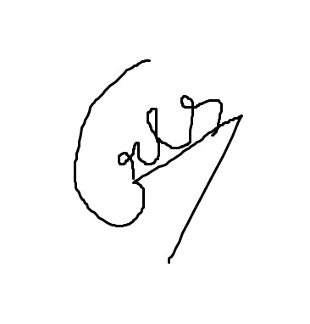

ID | Nombre de Entregable | Nombre de Actividad | Fecha de actualización | Responsable | Fecha inicio | Fecha de entrega | Estatus
Diagramas de BD | Diagrama de DB | Diagrama de DB | 2026-03-05 | Diseñador | 2026-03-03 | 2026-03-05 | Finalizado

Descripción | Hacer el diagrama de las base de datos
Criterio de aceptación | La base de datos debe incluir todos los campos que se usarán en el desarrollo del proyecto
Entregable | Diagrama de ER
Supuestos | La base de datos incluye todas las tablas
Recursos asignados | 1Diseñador con plantUML
Duración | 2 días
Hitos | Identificación de entidades y atributos principales
 | Definición de relaciones y llaves entre tablas
 | Diagrama ER finalizado
 | Validación del diagrama con el equipo de desarrollo
Costo | 2 días

Firma del responsable |  |  |  |  | Firma del líder de proyecto

Mockups
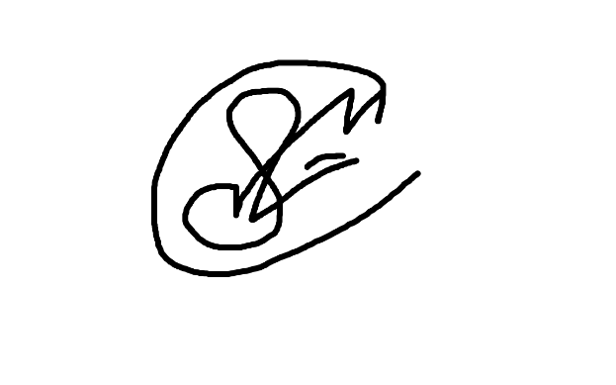
ID | Nombre de Entregable | Nombre de Actividad | Fecha de actualización | Responsable | Fecha inicio | Fecha de entrega | Estatus
Mockups | Mockups | Mockups | 2026-03-07 | Diseñador | 2026-03-06 | 2026-03-09 | Progreso

Descripción | Representacion visual del interfaz
Criterio de aceptación | Requisitos funcionales y objetivo claro de la navegacion
Entregable | Pantallas principales
Supuestos | El cliente participara en la validacion
Recursos asignados | 1 diseñador, 1 computadora
Duración | 2 a 3 dias
Hitos | Primer boceto
 | Aprobacion
 | Boceto final
Costo | 3 dias

Firma del responsable |  |  |  |  | Firma del líder de proyecto

